PERMODA 2025 (2)
INFORME BALANCE HIDRICO PTAR 2025
BALANCE HÍDRICO

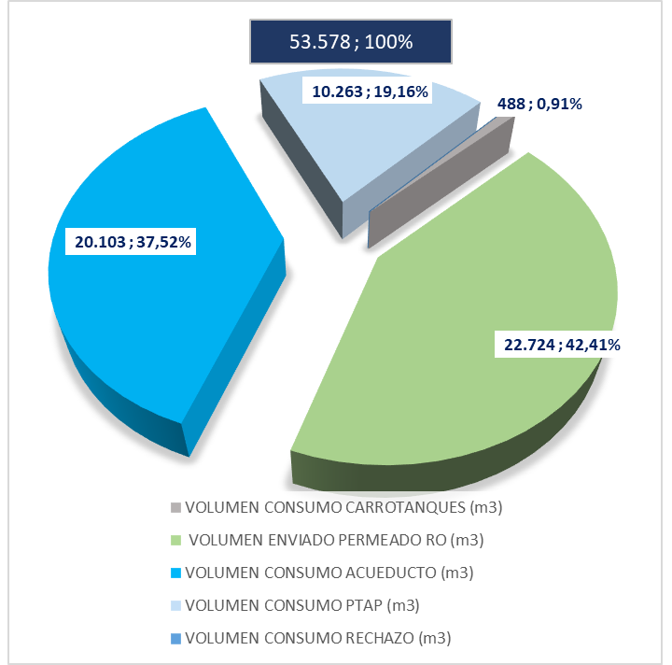

INDICADOR TINTORERIA

INDICADOR LAVANDERIA

